Dashboard
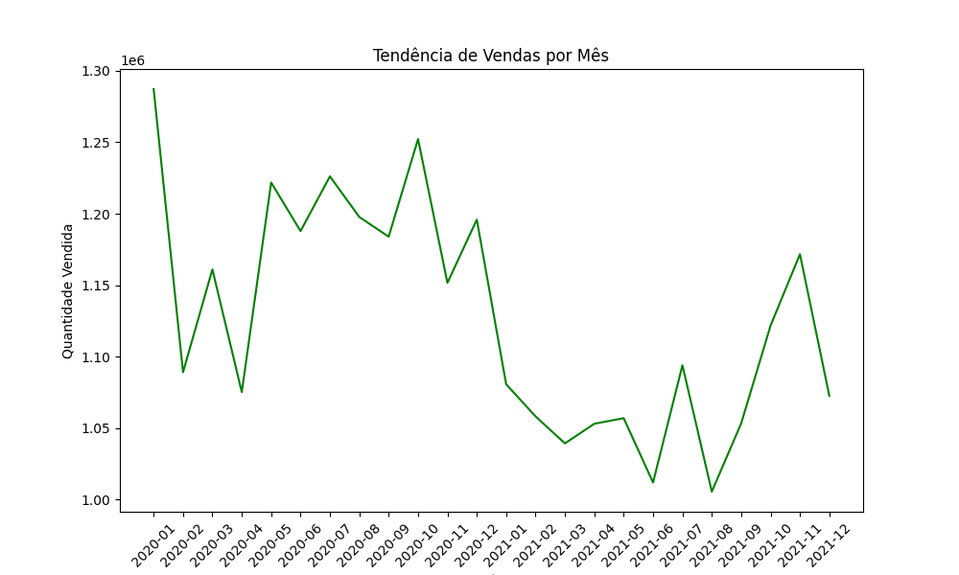
Quantidade Total de Produtos Vendidos | 27,050,336
Média de Vendas por Mês | 1,127,097

